Patim
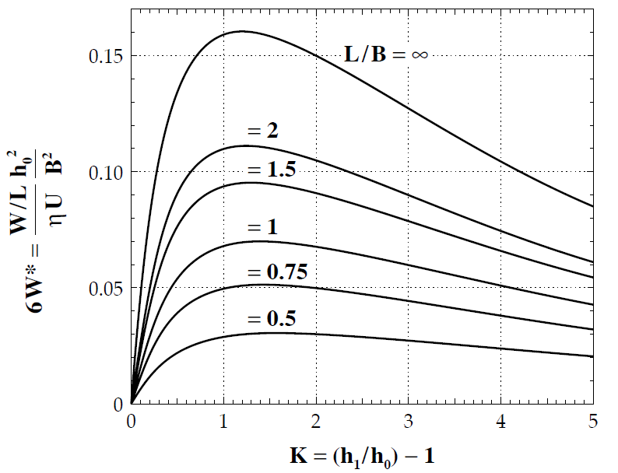
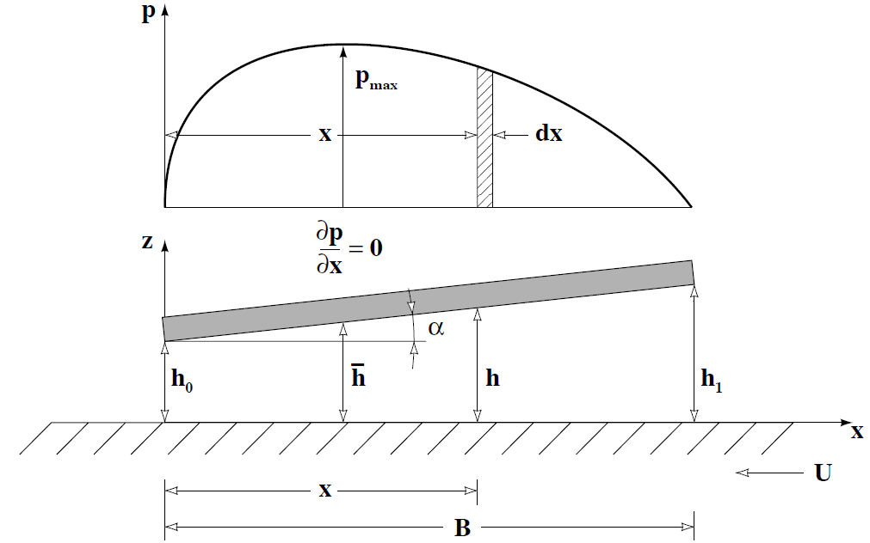
 | Patim Hidrodinâmico - CETRIB |  |  |  |  |  |  |  | Obtenção do Coeficiente de Expansão Térmica |  |  |  |  | Obtenção das constantes para a curva ASTM D341

 | Input |  |  |  |  |  |  |  | T [ºC] | r [g/cm3] | r* [g/cm3] |  |  | T [ºC] | u [cSt] | u* [cSt] | B= | 3.5667500954
 |  | Dimensões do Patim |  |  |  |  |  |  | 15.0 | 0.884 | 0.884 |  |  | 40 | 100 | 99.34 | A= | 9.2027897021
 | B= | 96 | mm |  |  |  |  |  |  |  |  |  |  | 100 | 11.1 | 11.06 | a= | 0.7
 | L= | 100 | mm |  |  |  |  |  | a [1/ºC]
 | L/B= | 1.042 | - | >4 |  |  |  |  | 7.32E-04
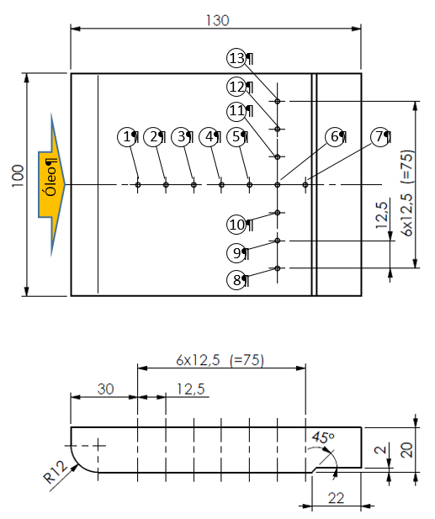
 |  | Cinemática
 | n= | 50.00 | rpm |  |  |  |  |  | T [ºC] | r[g/cm3] | u [cSt]
 | U= | 0.37 | m/s |  |  |  |  |  | 25.0 | 0.878 | 240.77
 |  | Filme Lubrificante
 | h2= | 500.000 | mm
 | h1= | 1500.000 | mm
 | K= | 2.000 | - | - 1,2 (Max. Carga); 1,55 (Min. COF)

 |  | Óelo Lubrificante |  |  | Refª. Comercial | NUTO H 100
 | T= | 25.00 | ºC |  | Viscosidade, ASTM D445
 | h= | 211.283 | cP |  | cSt @ 100°C | 11.1
 | h= | 0.211 | Pa.s |  | cSt @ 40°C | 100
 | r= | 877.529 | kg/m3 |  | Viscosity Index, ASTM D2270 | 95
 | cp= | 1.880 | J/(g.K) |  | Density 15ºC, ASTM D4052 | 0.884

 |  |  |  |  |  |  | EXPERIMENTAL SEGUNDO B
 |  |  |  |  |  |  | Furos | x / mm | y / mm | Coluna / mm | p / Pa
 |  |  |  |  |  |  | 1 | 78.0 | 0 | 125 | 1076.1
 |  |  |  |  |  |  | 2 | 65.5 | 0 | 186 | 1601.2
 | Output |  |  |  |  |  | 3 | 53.0 | 0 | 259 | 2229.6
 | h1= | 1500 | mm |  |  |  | 4 | 40.5 | 0 | 340 | 2926.9
 | h2= | 500.000 | mm |  |  |  | 5 | 28.0 | 0 | 415 | 3572.6
 | alfa= | 5.968E-01 | º | inclinação do patim |  |  | 6 | 15.5 | 0 | 430 | 3701.7
 | h/= | 750.000 | mm | espessura na posição de pressão máxima |  |  | 7 | 3.0 | 0 | 225 | 1936.9
 | x/= | 24.000 | mm | posição de pressão máxima |  |  | EXPERIMENTAL SEGUNDO L
 | p*/= | -0.042 | - | pressão adimensional máxima |  |  | 8 | 15.5 | 37.5 | 329 | 2832.2
 | pmáx= | -0.007 | Mpa |  |  |  | 9 | 15.5 | 25.0 | 409 | 3520.9
 | W*= | -0.025 | - | carga adimensional |  |  | 10 | 15.5 | 12.5 | 430 | 3701.7
 | W= | -42.227 | N | carga suportada |  |  | 6 | 15.5 | 0.0 | 430 | 3701.7
 | F*= | -0.697 | - | força de atrito adimensional |  |  | 11 | 15.5 | -12.5 | 431 | 3710.3
 | F= | -1.037 | N | força de atrito |  |  | 12 | 15.5 | -25.0 | 416 | 3581.2
 | m= | 0.025 | - | coeficiente de atrito |  |  | 13 | 15.5 | -37.5 | 340 | 2926.9
 | m*= | 4.714 | - | coeficiente de atrito adimensional
 | m= | 0.025 | - | coeficiente de atrito |  |  | TEÓRICO
 | Qy= | 0 | m3/s | caudal em Oy nulo L/B>4 |  |  | Furos | x / mm | y / mm | h / mm | p / Pa | Coluna / mm | p* / Pa
 | Qx= | 1.374E-05 | m3/s | caudal em Ox |  |  | 1 | 78.0 | 0 | 1312.5 | 1972.33 | 229.1 | 920.42
 | H= | 3.800E-01 | W | potência dissipada |  |  | 2 | 65.5 | 0 | 1182.3 | 3458.62 | 401.8 | 1614.02
 | DT= | 0.017 | ºC | aumento de temperatura sofrido pelo lubrificante |  |  | 3 | 53.0 | 0 | 1052.1 | 4982.58 | 578.8 | 2325.21
 |  |  |  |  |  |  | 4 | 40.5 | 0 | 921.9 | 6400.51 | 743.5 | 2986.90
 |  |  |  |  |  |  | 5 | 28.0 | 0 | 791.7 | 7351.78 | 854.0 | 3430.83
 |  |  |  |  |  |  | 6 | 15.5 | 0 | 661.5 | 6901.34 | 801.7 | 3220.62
 | Comparação das Cargas |  |  |  |  |  | 7 | 3.0 | 0 | 531.3 | 2392.31 | 277.9 | 1116.41
 | K= | 2.00
6W*= | L/B= | L/B=
 | ∞ | 1.042 | Relação
 | 0.15 | 0.07 | 2.143
W | 42.82 | 19.98 | 2.143

